표
[실습 내용 및 지시 사항]
====================================================================================
* 파워쿼리의 시작! : 데이터의 전처리를 편리하게 할 수 있는 파워쿼리
** 데이터 영역을 파워쿼리 기능의 쿼리 표로 로드
*** 데이터 영역을 선택 --> [삽입]메뉴탭 --> [표]메뉴 --> 표로 변환
***표를 선택 --> [데이터]메뉴탭 --> [데이터가져오기및변환]그룹 --> [테이블/범위에서]메뉴 실행
**파워쿼리 창
*** 파워쿼리 창의 메뉴탭 확인 [홈]메뉴탭 확인
*** 데이터 열(필드)의 확인 : "판매일"의 데이터형식 "날짜"로 변경
*** 열 분할 : "거래처유형" 열을 상사와 유통으로 구분하기 위하여 열분할 실행
[홈]메뉴탭 --> [열분할] --> [문자수기준] --> 문자의 개수 2개를 기준으로 분할
*** 열 머릿글 변경 : 열 머릿글 더블클릭하여 이름 변경 "거래처명", "거래처유형"
*** 워크시트로 수정된 데이터 쿼리표 반영 : [홈]메뉴탭 --> [로드및닫기]메뉴 실행
*** 워크시트의 쿼리 표 표시 --> [데이터]메뉴탭 --> [쿼리및연결]메뉴 작업창 표시
일련번호 | 판매일 | 제품명 | 거래처명 | 단가 | 수량 | 금액
1 | 2022-09-01 | 대일 포장 치즈 | 대세상사 | 54,700 | 58 | 3,172,600
2 | 2022-09-01 | 게살 통조림 | 동일상사 | 96,700 | 18 | 1,740,600
3 | 2022-09-01 | 유미 멸치 가루 | 삼보상사 | 37,700 | 13 | 490,100
4 | 2022-09-02 | 게살 통조림 | 대세상사 | 96,700 | 28 | 2,707,600
5 | 2022-09-02 | 대일 포장 치즈 | 원정유통 | 54,700 | 33 | 1,805,100
6 | 2022-09-03 | 알파인 맥주 | 동일상사 | 13,700 | 18 | 246,600
7 | 2022-09-03 | 게살 통조림 | 우성유통 | 96,700 | 13 | 1,257,100
8 | 2022-09-03 | 알파인 맥주 | 원정유통 | 13,700 | 13 | 178,100
9 | 2022-09-03 | 우미 코코넛 쿠키 | 대세상사 | 57,700 | 28 | 1,615,600
10 | 2022-09-04 | 유미 멸치 가루 | 삼보상사 | 37,700 | 8 | 301,600
11 | 2022-09-04 | 대일 포장 치즈 | 삼보상사 | 54,700 | 18 | 984,600
12 | 2022-09-07 | 콜롬비아산 원두커피 | 동일상사 | 32,700 | 18 | 588,600
13 | 2022-09-07 | 게살 통조림 | 대세상사 | 96,700 | 45 | 4,351,500
14 | 2022-09-07 | 알파인 맥주 | 대세상사 | 13,700 | 38 | 520,600
15 | 2022-09-07 | 진미 트로피컬 캔디 | 원정유통 | 84,700 | 13 | 1,101,100
16 | 2022-09-08 | 콜롬비아산 원두커피 | 동일상사 | 32,700 | 33 | 1,079,100
17 | 2022-09-08 | 우미 코코넛 쿠키 | 우성유통 | 57,700 | 18 | 1,038,600
18 | 2022-09-08 | 진미 트로피컬 캔디 | 우성유통 | 84,700 | 18 | 1,524,600
19 | 2022-09-08 | 게살 통조림 | 원정유통 | 96,700 | 43 | 4,158,100
20 | 2022-09-08 | 유미 멸치 가루 | 대세상사 | 37,700 | 28 | 1,055,600
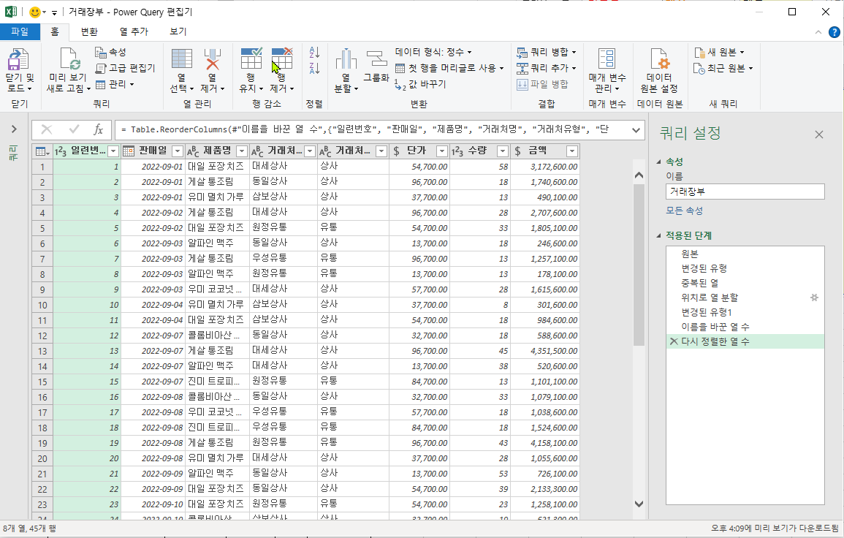
완성이미지: 파워쿼리창의 쿼리 완성 그림
21 | 2022-09-09 | 알파인 맥주 | 동일상사 | 13,700 | 53 | 726,100
22 | 2022-09-09 | 대일 포장 치즈 | 동일상사 | 54,700 | 39 | 2,133,300
23 | 2022-09-10 | 대일 포장 치즈 | 원정유통 | 54,700 | 23 | 1,258,100
24 | 2022-09-10 | 콜롬비아산 원두커피 | 삼보상사 | 32,700 | 19 | 621,300
25 | 2022-09-10 | 진미 트로피컬 캔디 | 삼보상사 | 84,700 | 13 | 1,101,100
26 | 2022-09-11 | 게살 통조림 | 원정유통 | 96,700 | 28 | 2,707,600
27 | 2022-09-11 | 유미 멸치 가루 | 원정유통 | 37,700 | 14 | 527,800
28 | 2022-09-11 | 진미 트로피컬 캔디 | 대세상사 | 84,700 | 49 | 4,150,300
29 | 2022-09-14 | 우미 코코넛 쿠키 | 동일상사 | 57,700 | 40 | 2,308,000
30 | 2022-09-14 | 대일 포장 치즈 | 우성유통 | 54,700 | 15 | 820,500
31 | 2022-09-14 | 게살 통조림 | 동일상사 | 96,700 | 25 | 2,417,500
32 | 2022-09-15 | 게살 통조림 | 원정유통 | 96,700 | 20 | 1,934,000
33 | 2022-09-15 | 유미 멸치 가루 | 대세상사 | 37,700 | 35 | 1,319,500
34 | 2022-09-15 | 콜롬비아산 원두커피 | 우성유통 | 32,700 | 30 | 981,000
35 | 2022-09-15 | 알파인 맥주 | 우성유통 | 13,700 | 15 | 205,500
36 | 2022-09-16 | 대일 포장 치즈 | 삼보상사 | 54,700 | 55 | 3,008,500
37 | 2022-09-16 | 진미 트로피컬 캔디 | 동일상사 | 84,700 | 29 | 2,456,300
38 | 2022-09-16 | 우미 코코넛 쿠키 | 동일상사 | 57,700 | 12 | 692,400
39 | 2022-09-17 | 우미 코코넛 쿠키 | 우성유통 | 57,700 | 11 | 634,700
40 | 2022-09-18 | 대일 포장 치즈 | 대세상사 | 54,700 | 14 | 765,800
41 | 2022-09-18 | 유미 멸치 가루 | 대세상사 | 37,700 | 19 | 716,300
42 | 2022-09-18 | 콜롬비아산 원두커피 | 대세상사 | 32,700 | 36 | 1,177,200
43 | 2022-09-21 | 진미 트로피컬 캔디 | 삼보상사 | 84,700 | 52 | 4,404,400
44 | 2022-09-21 | 유미 멸치 가루 | 대세상사 | 37,700 | 42 | 1,583,400
44 | 2022-09-21 | 게살 통조림 | 동일상사 | 96,700 | 17 | 1,643,900

표1
[실습 내용 및 지시 사항]
====================================================================
* 파워쿼리의 쿼리 표로 전처리 작업
** 데이터 영역을 파워쿼리 기능의 쿼리 표로 로드
*** 데이터 영역을 선택 --> [데이터]메뉴탭 --> [데이터가져오기및변환]그룹 --> [테이블/범위에서]메뉴 실행
*** 쿼리 이름을 "매출1"로 수정
**파워쿼리 창
*** 파워쿼리 창의 메뉴탭 확인 [홈]메뉴탭 확인
*** "담당부서"열의 값 누락 "null" 값을 변경하기 위한 열 값 채우기 : [변환]메뉴탭 --> [채우기]메뉴 --> [아래로]
*** 워크시트로 수정된 데이터 쿼리표 반영 : [홈]메뉴탭 --> [로드및닫기]메뉴 실행
 |  | 매출
담당부서 | 직원정보 | 목표 | 실적 | 매출이익
영업1팀 | 정희엘(강남) | 5,680,000 | 6,192,000 | 433,500
 | 박단비(영등포) | 6,310,000 | 7,131,000 | 998,400
 | 정진하(구로) | 7,080,000 | 8,426,000 | 674,100
 | 김병민(용산) | 5,440,000 | 5,440,000 | 54,400
 | 이제우(종로) | 7,860,000 | 7,310,000 | 219,300
 | 김준용(압구정) | 5,990,000 | 4,972,000 | -49,800
영업2팀 | 박정화(을지로) | 5,160,000 | 5,522,000 | 662,700
 | 이서우(서초) | 6,630,000 | 7,492,000 | 824,200
 | 최리(잠실) | 5,760,000 | 5,300,000 | 795,000
 | 김교은(뚝섬) | 7,360,000 | 7,581,000 | 227,500
 | 최효윤(신촌) | 6,050,000 | 6,292,000 | -629,200
 | 이유림(홍대) | 7,270,000 | 7,198,000 | 647,900

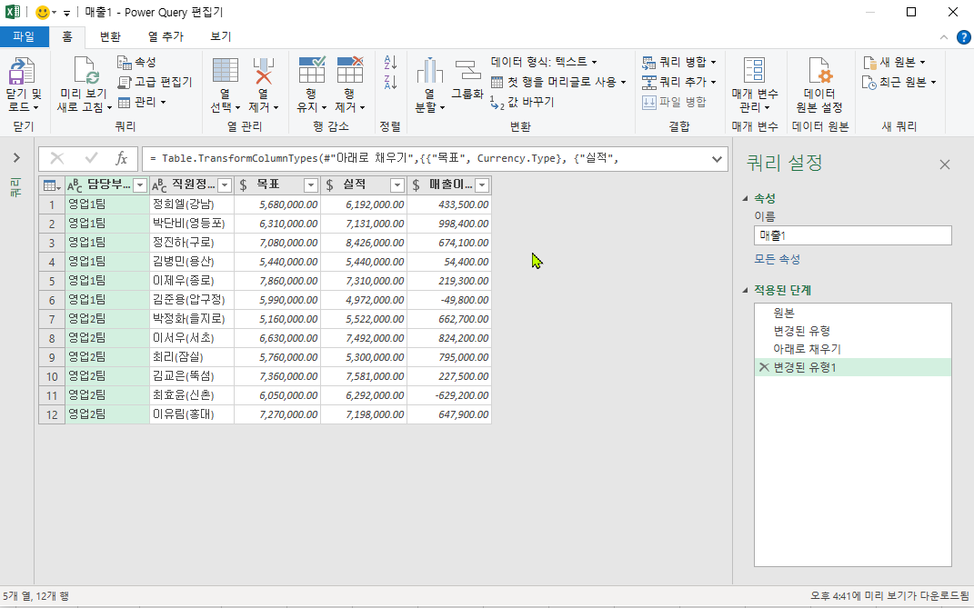
완성이미지: 파워쿼리창의 쿼리 완성 그림

표2
[실습 내용 및 지시 사항]
====================================================================
* 파워쿼리의 쿼리 표로 전처리 작업
** 데이터 영역을 파워쿼리 기능의 쿼리 표로 로드
*** 데이터 영역을 선택 --> [데이터]메뉴탭 --> [데이터가져오기및변환]그룹 --> [테이블/범위에서]메뉴 실행
*** 쿼리 이름을 "매출2"로 수정
**파워쿼리
*** 파워쿼리 창의 메뉴탭 확인 [홈]메뉴탭 확인
*** "담당부서"열의 값 누락 "null" 값을 변경하기 위한 열 값 채우기 : [변환]메뉴탭 --> [채우기]메뉴 --> [아래로]
*** 워크시트로 수정된 데이터 쿼리표 반영 : [홈]메뉴탭 --> [로드및닫기]메뉴 실행
** 두 쿼리의 데이터 행(레코드) 합치기
*** "매출2"의 쿼리를 열고 [홈]메뉴탭 --> [쿼리추가]메뉴의 목록단추 --> [쿼리를 새 항목으로]메뉴 실행
--> 추가된 쿼리의 이름 수정 "매출통합" 쿼리 --> 시트의 표로 [홈]메뉴탭 --> [로드및닫기]메뉴 실행
 |  | 매출
담당부서 | 직원정보 | 목표 | 실적 | 매출이익
영업1팀 | 정희엘(강남) | 5,810,000 | 4,997,000 | 249,900
 | 박단비(영등포) | 6,770,000 | 6,093,000 | 243,800
 | 정진하(구로) | 7,700,000 | 8,085,000 | -566,000
 | 김병민(용산) | 6,440,000 | 5,925,000 | -474,000
 | 이제우(종로) | 5,420,000 | 5,637,000 | 56,400
 | 김준용(압구정) | 7,430,000 | 8,099,000 | -81,000
영업2팀 | 박정화(을지로) | 5,360,000 | 5,628,000 | 731,700
 | 이서우(서초) | 6,950,000 | 7,159,000 | 787,500
 | 최리(잠실) | 5,280,000 | 5,228,000 | -470,600
 | 김교은(뚝섬) | 6,670,000 | 6,070,000 | 485,600
 | 최효윤(신촌) | 6,170,000 | 5,862,000 | 58,700
 | 이유림(홍대) | 6,200,000 | 7,192,000 | 143,900

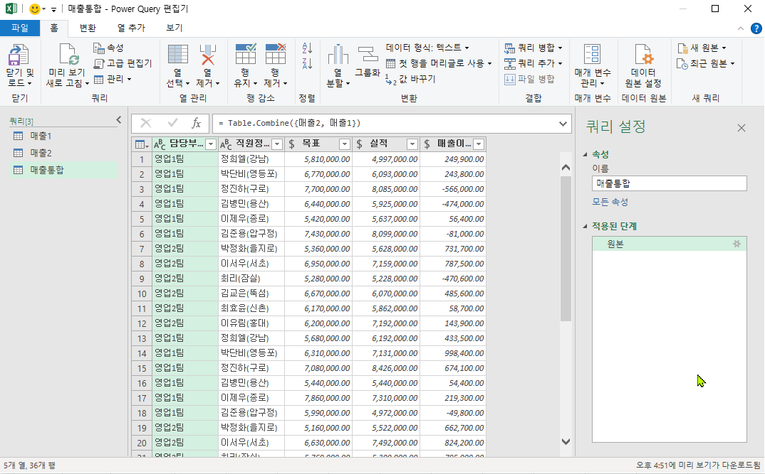
완성이미지: 파워쿼리창의 쿼리 완성 그림

연습1
문제) 다음 데이터를 파워쿼리 기능으로 아래 그림과 같이 표시되도록 작업하시오.
* 워크시트 데이터를 표로 변환
* "거래일"열의 데이터 형식을 날짜로 지정
* "ID" 열을 왼쪽 문자 2개와 나머지 문자를 열 분리
* "거래금액" 열의 데이터 형식을 통화로 지정
* 워크시트로 반영
거래일 | ID | 성명 | 구분 | 직장지 | 거주지 | 거래금액
2022-03-01 | K7558F | 김선주 | 일반 | 부산 | 대전 | 8,598,748
2022-03-01 | P8093Z | 윤다인 | 골드 | 수원 | 수원 | 3,651,375
2022-03-02 | Y8008W | 김동현 | 실버 | 부산 | 부산 | 7,275,424
2022-03-02 | W8559P | 백도심 | 일반 | 제주 | 제주 | 7,356,843
2022-03-02 | K7465O | 윤영자 | 실버 | 천안 | 인천 | 8,129,552
2022-03-03 | V1265R | 김현필 | 골드 | 서울 | 천안 | 4,904,919
2022-03-03 | H5774S | 오유나 | 골드 | 서울 | 천안 | 8,934,862
2022-03-03 | K7558F | 김선주 | 일반 | 부산 | 대전 | 8,159,568
2022-03-03 | I7709A | 이남주 | 골드 | 서울 | 대전 | 5,910,058
2022-03-03 | P3554O | 김주원 | 프리미엄 | 대전 | 인천 | 7,893,622
2022-03-04 | W8559P | 백도심 | 일반 | 제주 | 제주 | 8,368,814
2022-03-05 | U387H | 천진희 | 골드 | 인천 | 부산 | 5,846,469
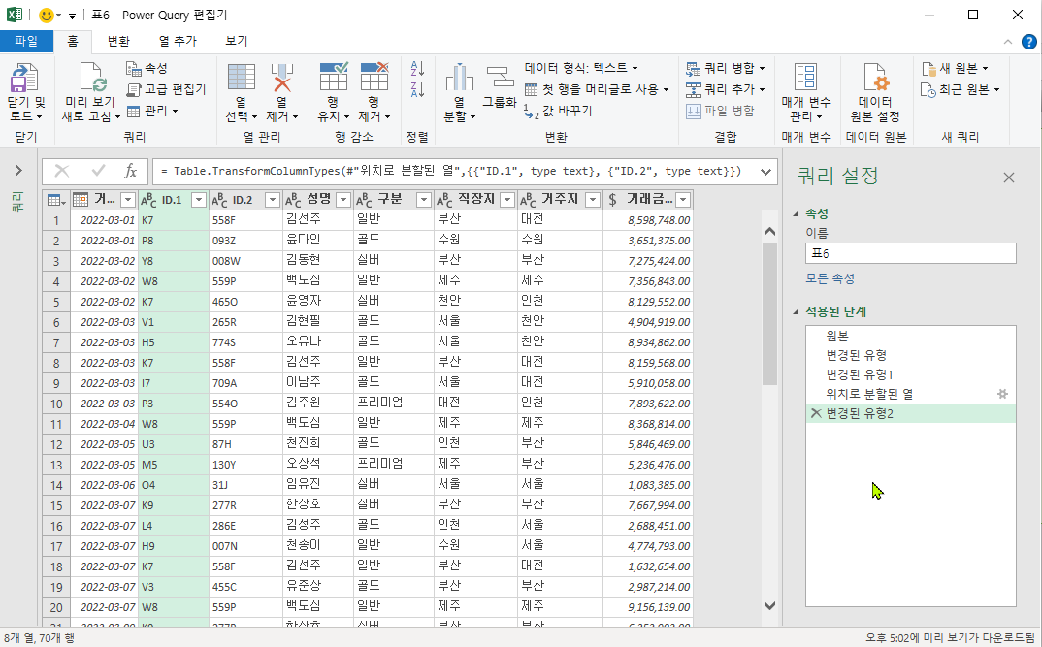
완성이미지
2022-03-05 | M5130Y | 오상석 | 프리미엄 | 제주 | 부산 | 5,236,476
2022-03-06 | O431J | 임유진 | 실버 | 서울 | 서울 | 1,083,385
2022-03-07 | K9277R | 한상호 | 실버 | 부산 | 부산 | 7,667,994
2022-03-07 | L4286E | 김성주 | 골드 | 인천 | 서울 | 2,688,451
2022-03-07 | H9007N | 천송이 | 일반 | 수원 | 서울 | 4,774,793
2022-03-07 | K7558F | 김선주 | 일반 | 부산 | 대전 | 1,632,654
2022-03-07 | V3455C | 유준상 | 골드 | 부산 | 부산 | 2,987,214
2022-03-07 | W8559P | 백도심 | 일반 | 제주 | 제주 | 9,156,139
2022-03-09 | K9277R | 한상호 | 실버 | 부산 | 부산 | 6,252,902
2022-03-10 | I2950M | 김영훈 | 일반 | 수원 | 수원 | 7,730,253
2022-03-10 | M5130Y | 오상석 | 프리미엄 | 제주 | 부산 | 4,129,436
2022-03-11 | P8093Z | 윤다인 | 골드 | 수원 | 수원 | 7,822,501
2022-03-11 | H9007N | 천송이 | 일반 | 수원 | 서울 | 5,653,015
2022-03-12 | I2950M | 김영훈 | 일반 | 수원 | 수원 | 7,910,458
2022-03-13 | W8559P | 백도심 | 일반 | 제주 | 제주 | 7,644,594
2022-03-13 | K9277R | 한상호 | 실버 | 부산 | 부산 | 1,024,024
2022-03-13 | S2802F | 김성준 | 일반 | 서울 | 대전 | 4,644,151
2022-03-14 | S2802F | 김성준 | 일반 | 서울 | 대전 | 8,361,498
2022-03-14 | I7709A | 이남주 | 골드 | 서울 | 대전 | 7,168,743
2022-03-14 | W294S | 이석찬 | 일반 | 인천 | 인천 | 6,371,382
2022-03-14 | P8093Z | 윤다인 | 골드 | 수원 | 수원 | 4,240,315
2022-03-15 | K9277R | 한상호 | 실버 | 부산 | 부산 | 3,662,142
2022-03-15 | P2961R | 이봉욱 | 일반 | 서울 | 서울 | 3,344,673
2022-03-17 | L9801A | 도민준 | 실버 | 수원 | 수원 | 1,209,048
2022-03-17 | V292S | 이현우 | 일반 | 서울 | 서울 | 3,785,978
2022-03-18 | V3281W | 박형준 | 골드 | 대전 | 대전 | 4,208,511
2022-03-18 | H9007N | 천송이 | 일반 | 수원 | 서울 | 7,235,161
2022-03-19 | S2802F | 김성준 | 일반 | 서울 | 대전 | 8,852,934
2022-03-19 | V1265R | 김현필 | 골드 | 서울 | 천안 | 3,205,821
2022-03-20 | W8559P | 백도심 | 일반 | 제주 | 제주 | 5,807,920
2022-03-21 | U387H | 천진희 | 골드 | 인천 | 부산 | 8,917,042
2022-03-21 | V1265R | 김현필 | 골드 | 서울 | 천안 | 8,837,106
2022-03-21 | Y3727C | 오지나 | 실버 | 천안 | 제주 | 6,787,067
2022-03-21 | K7465O | 윤영자 | 실버 | 천안 | 인천 | 7,428,457
2022-03-22 | S2802F | 김성준 | 일반 | 서울 | 대전 | 7,736,316
2022-03-23 | K7558F | 김선주 | 일반 | 부산 | 대전 | 4,838,155
2022-03-23 | P5861X | 안요한 | 일반 | 서울 | 부산 | 1,637,750
2022-03-24 | K7558F | 김선주 | 일반 | 부산 | 대전 | 6,913,023
2022-03-24 | X7434N | 나가희 | 프리미엄 | 서울 | 천안 | 2,989,035
2022-03-25 | L9801A | 도민준 | 실버 | 수원 | 수원 | 2,221,698
2022-03-25 | K7465O | 윤영자 | 실버 | 천안 | 인천 | 2,796,345
2022-03-26 | X8890R | 김우빈 | 일반 | 서울 | 부산 | 8,707,405
2022-03-26 | L4286E | 김성주 | 골드 | 인천 | 서울 | 1,407,951
2022-03-26 | U387H | 천진희 | 골드 | 인천 | 부산 | 4,867,431
2022-03-26 | U3336A | 석호필 | 일반 | 대전 | 서울 | 1,161,132
2022-03-27 | L4286E | 김성주 | 골드 | 인천 | 서울 | 1,409,290
2022-03-27 | I7709A | 이남주 | 골드 | 서울 | 대전 | 6,270,998
2022-03-28 | L9801A | 도민준 | 실버 | 수원 | 수원 | 7,193,948
2022-03-28 | K5102F | 권우진 | 골드 | 부산 | 서울 | 5,788,442
2022-03-28 | Y9226H | 백승현 | 골드 | 서울 | 서울 | 5,561,365
2022-03-29 | U387H | 천진희 | 골드 | 인천 | 부산 | 9,323,364
2022-03-29 | V3396Y | 이성은 | 실버 | 서울 | 서울 | 6,372,491
2022-03-29 | K5102F | 권우진 | 골드 | 부산 | 서울 | 3,298,243
2022-03-30 | L9801A | 도민준 | 실버 | 수원 | 수원 | 9,250,541
2022-03-30 | K9277R | 한상호 | 실버 | 부산 | 부산 | 4,947,022
2022-03-30 | K5102F | 권우진 | 골드 | 부산 | 서울 | 8,016,684
2022-03-31 | L4286E | 김성주 | 골드 | 인천 | 서울 | 8,316,380
2022-03-31 | V1265R | 김현필 | 골드 | 서울 | 천안 | 1,053,754

